5 класс
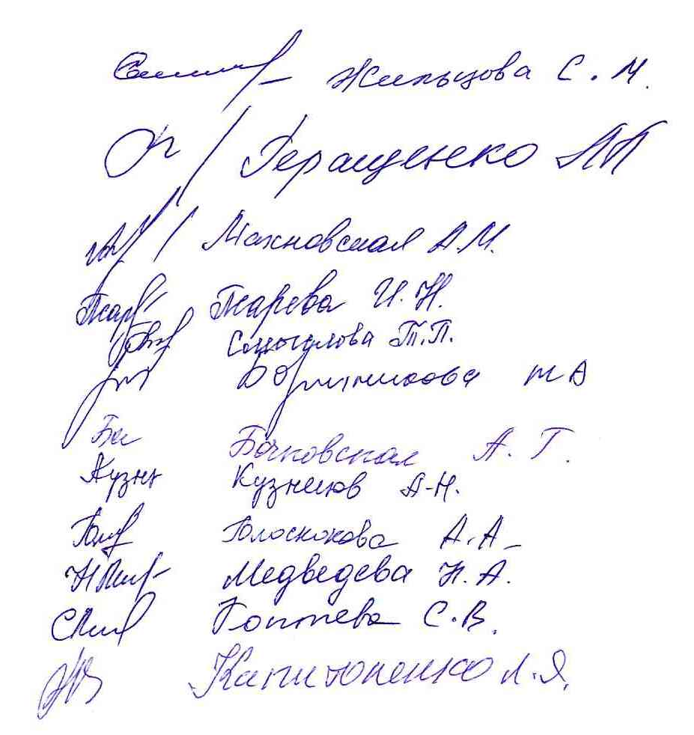
 | Предварительный протокол школьного этапа всероссийской олимпиады школьников в 2020-2021 уч.г. по биологии
 | класс | 5 класс
 | Дата: | 2020-10-23
 | Мах. балл | 45
код | Фамилия | Имя | Отчество | Полное наименование ОУ | Класс | Фамилия | Имя | Отчество (учителя полностью) | Сумма баллов | статус
5-56 | Гонца | Владислав | Андреевич | Муниципальное общеобразовательное учреждение "Илёк-Кошарская средняя общеобразовательная школа" Ракитянского района Белгородской области | 5 | Капитоненко | Людмила | Яковлевна | 31
5-03 | Цыбулева | Карина | Александровна | Муниципальное образовательное учреждение "Пролетарская средняя общеобразовательная школа №1" | 5б | Запорожец | Алена | Юрьевна | 21.5
5-02 | Кукса | Анжелика | Игоревна | Муниципальное образовательное учреждение "Пролетарская средняя общеобразовательная школа №1" | 5а | Запорожец | Алена | Юрьевна | 21
5-04 | Лихоеденко | Алена | Александровна | Муниципальное образовательное учреждение "Пролетарская средняя общеобразовательная школа №1" | 5б | Запорожец | Алена | Юрьевна | 19.5
5-36 | Гиневец | Алена | Ярославовна | Муниципальное общеобразовательное учреждение "Ракитянская средняя общеобразовательная школа №1" Ракитянского района Белгородской области | 5 А | Холодова | Римма | Анатольевна | 18
5-31 | Черкашина | Дарья | Ивановна | Муниципальное общеобразовательное учреждение "Ракитянская средняя общеобразовательная школа №1" Ракитянского района Белгородской области | 5 А | Холодова | Римма | Анатольевна | 17
5-06 | Афанасьев | Ярослав | леонидович | Муниципальное образовательное учреждение "Пролетарская средняя общеобразовательная школа №1" | 5а | Запорожец | Алена | Юрьевна | 16
5-08 | Агаркова | Юлия | Васильевна | Муниципальное образовательное учреждение "Пролетарская средняя общеобразовательная школа №1" | 5а | Запорожец | Алена | Юрьевна | 15
5-01 | Шевырева | Дарина | Денисовна | Муниципальное образовательное учреждение "Пролетарская средняя общеобразовательная школа №1" | 5а | Запорожец | Алена | Юрьевна | 15
5-24 | Саков | Андрей | Михайлович | Муниципальное общеобразовательное учреждение «Бобравская средняя общеобразовательная школа» Ракитянского района Белгородской области | 5 | Медведева | Наталья | Анатольевна | 15
5-05 | Черномурова | Насти | Олеговна | Муниципальное образовательное учреждение "Пролетарская средняя общеобразовательная школа №1" | 5б | Запорожец | Алена | Юрьевна | 14
5-33 | Атамась | Ксения | Дмитриевна | Муниципальное общеобразовательное учреждение "Ракитянская средняя общеобразовательная школа №1" Ракитянского района Белгородской области | 5 А | Холодова | Римма | Анатольевна | 13
5-30 | Зименко | Алина | Александровна | Муниципальное общеобразовательное учреждение "Ракитянская средняя общеобразовательная школа №1" Ракитянского района Белгородской области | 5 А | Холодова | Римма | Анатольевна | 12
5-16 | Сырбу | Виктория | Викторовна | Муниципальное общеобразовательное учреждение "Нижнепенская средняя общеобразовательная школа" Ракитянского района Белгородской области | 5 | Жильцова | Светлана | Михайловна | 12
5-07 | Артеменко | Елизавета | Ивановна | Муниципальное образовательное учреждение "Пролетарская средняя общеобразовательная школа №1" | 5а | Запорожец | Алена | Юрьевна | 12
5-53 | Антонова | Мария | Геннадьевна | Муниципальное общеобразовательное учреждение "Ракитянская средняя общеобразовательная школа № 2 имени А. И. Цыбулёва" Ракитянского раона Белгородской области | 5 А | Смыслова | Татьяна | Павловна | 11
5-54 | Сиончук | Дмитрий | Иванович | Муниципальное общеобразовательное учреждение "Ракитянская средняя общеобразовательная школа № 2 имени А. И. Цыбулёва" Ракитянского раона Белгородской области | 5 Б | Смыслова | Татьяна | Павловна | 11
5-29 | Лузина | Анна | Владимировна | Муниципальное общеобразовательное учреждение "Ракитянская средняя общеобразовательная школа №1" Ракитянского района Белгородской области | 5 А | Холодова | Римма | Анатольевна | 8
5-15 | Коев | Роман | Витальевич | Муниципальное общеобразовательное учреждение "Нижнепенская средняя общеобразовательная школа" Ракитянского района Белгородской области | 5 | Жильцова | Светлана | Михайловна | 8
5-11 | Зоадинова | Нармин | Шахзодаевна | муниципальное общеобразовательное учреждение"Дмитриевская средняя общеобразовательная школа" Ракитянского района Белгородской области | 5 | Кузнецов | Анатолий | Николаевич | 8
5-13 | Разиньков | Данил | Александрович | Муниципальное общеобразовательное учреждение «Бобравская средняя общеобразовательная школа» Ракитянского района Белгородской области | 5 | Медведева | Наталья | Анатольевна | 8
5-55 | Воронина | Дарья | Александровна | Муниципальное общеобразовательное учреждение «Бобравская средняя общеобразовательная школа» Ракитянского района Белгородской области | 5 | Медведева | Наталья | Анатольевна | 8
5-40 | Морозова | Мария | Александровна | Муниципальное общеобразовательное учреждение "Ракитянская средняя общеобразовательная школа №1" Ракитянского района Белгородской области | 5 Б | Псарёва | Ирина | Николаевна | 7
5-14 | Багаутдинов | Рустам | Рафисофич | Муниципальное общеобразовательное учреждение «Бобравская средняя общеобразовательная школа» Ракитянского района Белгородской области | 5 | Медведева | Наталья | Анатольевна | 7
5-25 | Захарченко | Сергей | Романович | Муниципальное общеобразовательное учреждение «Бобравская средняя общеобразовательная школа» Ракитянского района Белгородской области | 5 | Медведева | Наталья | Анатольевна | 7
5-52 | Новикова | Вероника | Сергеевна | Муниципальное общеобразовательное учреждение "Ракитянская средняя общеобразовательная школа № 3 имени Н.Н. Федутенко" Ракитянского района Белгородской области | 5 "А" | Голоскокова | Анна | Александровна | 7
5-49 | Маширов | Денис | Андреевич | Муниципальное общеобразовательное учреждение "Венгеровская средняя общеобразовательная школа" Ракитянского района Белгородской области | 5 | Сумченко | Светлана | Ивановна | 7
5-57 | Джаббарова | Сабрина | Феезовна | Муниципальное общеобразовательное учреждение "Илёк-Кошарская средняя общеобразовательная школа" Ракитянского района Белгородской области | 5 | Капитоненко | Людмила | Яковлевна | 7
5-34 | Холодова | Ольга | Степановна | Муниципальное общеобразовательное учреждение "Ракитянская средняя общеобразовательная школа №1" Ракитянского района Белгородской области | 5 А | Холодова | Римма | Анатольевна | 6
5-48 | Киндеева | Алевтина | Юрьевна | Муниципальное общеобразовательное учреждение "Ракитянская средняя общеобразовательная школа № 3 имени Н.Н. Федутенко" Ракитянского района Белгородской области | 5 "А" | Голоскокова | Анна | Александровна | 6
5-41 | Ковалев | Кирилл | Сергеевич | Муниципальное общеобразовательное учреждение "Ракитянская средняя общеобразовательная школа №1" Ракитянского района Белгородской области | 5 Б | Псарёва | Ирина | Николаевна | 5
5-21 | Мирошникова | Дарья | Сергеевна | Муниципальное общеобразовательное учреждение "Пролетарская средняя общеобразовательная школа№2" Ракитянского района Белгородской области | 5 б | Махновская | Алина | Михайловна | 5
5-51 | Шистерова | Полина | Дмитриевна | Муниципальное общеобразовательное учреждение "Солдатская средняя общеобразовательная школа Ракитянского района Белгородской области | 5 | Беляева | Светлана | Николаевна | 5
5-47 | Костинова | Яна | Сергеевна | Муниципальное общеобразовательное учреждение "Ракитянская средняя общеобразовательная школа № 3 имени Н.Н. Федутенко" Ракитянского района Белгородской области | 5 "А" | Голоскокова | Анна | Александровна | 5
5-44 | Кобзева | Виктория | Сергеевна | Муниципальное общеобразовательное учреждение "Ракитянская средняя общеобразовательная школа № 3 имени Н.Н. Федутенко" Ракитянского района Белгородской области | 5"Б" | Голоскокова | Анна | Александровна | 5
5-17 | Сыромятников | Эдуард | Николаевич | Муниципальное общеобразовательное учреждение "Пролетарская средняя общеобразовательная школа№2" Ракитянского района Белгородской области | 5 б | Махновская | Алина | Михайловна | 5
5-22 | Когут | Владимир | Владимирович | Муниципальное общеобразовательное учреждение "Пролетарская средняя общеобразовательная школа№2" Ракитянского района Белгородской области | 5 а | Махновская | Алина | Михайловна | 5
5-58 | Степурко | Алина | Валентиновна | Муниципальное общеобразовательное учреждение "Илёк-Кошарская средняя общеобразовательная школа" Ракитянского района Белгородской области | 5 | Капитоненко | Людмила | Яковлевна | 5
5-39 | Борисенко | Дмитрий | Юрьевич | Муниципальное общеобразовательное учреждение "Ракитянская средняя общеобразовательная школа №1" Ракитянского района Белгородской области | 5 Б | Псарёва | Ирина | Николаевна | 4
5-38 | Пауткин | Кирилл | Сергеевич | Муниципальное общеобразовательное учреждение "Ракитянская средняя общеобразовательная школа №1" Ракитянского района Белгородской области | 5 Б | Псарёва | Ирина | Николаевна | 4
5-37 | Егоров | Даниил | Сергеевич | Муниципальное общеобразовательное учреждение "Ракитянская средняя общеобразовательная школа №1" Ракитянского района Белгородской области | 5 А | Холодова | Римма | Анатольевна | 4
5-35 | Сапронов | Андрей | Александрович | Муниципальное общеобразовательное учреждение "Ракитянская средняя общеобразовательная школа №1" Ракитянского района Белгородской области | 5 А | Холодова | Римма | Анатольевна | 4
5-32 | Сиренченко | Татьяна | Павловна | Муниципальное общеобразовательное учреждение "Ракитянская средняя общеобразовательная школа №1" Ракитянского района Белгородской области | 5 А | Холодова | Римма | Анатольевна | 4
5-12 | Шаюсупова | Мадина | Комиловна | муниципальное общеобразовательное учреждение "Дмитриевская средняя общеобразовательная школа" Ракитянского района Белгородской области | 5 | Кузнецов | Анатолий | Николаевич | 4
5-50 | Худокормов | Кирилл | Алексеевич | Муниципальное общеобразовательное учреждение "Солдатская средняя общеобразовательная школа Ракитянского района Белгородской области | 5 | Беляева | Светлана | Николаевна | 4
5-26 | Ханган | Татьяна | Андреевна | Муниципальное общеобразовательное учреждение «Бобравская средняя общеобразовательная школа» Ракитянского района Белгородской области | 5 | Медведева | Наталья | Анатольевна | 4
5-45 | Корнева | Ксения | Алексеевна | Муниципальное общеобразовательное учреждение "Ракитянская средняя общеобразовательная школа № 3 имени Н.Н. Федутенко" Ракитянского района Белгородской области | 5 "Б | Голоскокова | Анна | Александровна | 4
5-46 | Корнева | Анастасия | Алексеевна | Муниципальное общеобразовательное учреждение "Ракитянская средняя общеобразовательная школа № 3 имени Н.Н. Федутенко" Ракитянского района Белгородской области | 5"Б | Голоскокова | Анна | Александровна | 4
5-18 | Кадымов | Данил | Александрович | Муниципальное общеобразовательное учреждение "Пролетарская средняя общеобразовательная школа№2" Ракитянского района Белгородской области | 5 а | Махновская | Алина | Михайловна | 4
5-59 | Хозов | Александр | Дмитриевич | Муниципальное образовательное учреждение "Зинаидинская основная общеобразовательная школа" | 5 | Борченко | Татьяна | Алексеевна | 4
5-42 | Харина | Ульяна | Вячеславовна | Муниципальное общеобразовательное учреждение "Ракитянская средняя общеобразовательная школа №1" Ракитянского района Белгородской области | 5 Б | Псарёва | Ирина | Николаевна | 3
5-09 | Мафисов | Мурат | Элдарович | муниципальное общеобразовательное учреждение "Дмитриевская средняя общеобразовательная школа" Ракитянского района Белгородской области | 5 | Кузнецов | Анатолий | Николаевич | 3
5-10 | Бедей | Степан | Романович | муниципальное общеобразовательное учреждение"Дмитриевская средняя общеобразовательная школа" Ракитянского района Белгородской области | 5 | Кузнецов | Анатолий | Николаевич | 3
5-28 | Рябова | Меланья | Александровна | Муниципальное общеобразовательное учреждение «Бобравская средняя общеобразовательная школа» Ракитянского района Белгородской области | 5 | Медведева | Наталья | Анатольевна | 3
5-27 | Влазникова | Татьяна | Андреевна | Муниципальное общеобразовательное учреждение «Бобравская средняя общеобразовательная школа» Ракитянского района Белгородской области | 5 | Медведева | Наталья | Анатольевна | 3
5-43 | Матвеенко | Полина | Олеговна | Муниципальное общеобразовательное учреждение "Ракитянская средняя общеобразовательная школа №1" Ракитянского района Белгородской области | 5 Б | Псарёва | Ирина | Николаевна | 2
5-23 | Усова | Анна | Олеговна | Муниципальное общеобразовательное учреждение "Пролетарская средняя общеобразовательная школа№2" Ракитянского района Белгородской области | 5 б | Махновская | Алина | Михайловна | 2
5-19 | Корниенко | Матвей | Владимирович | Муниципальное общеобразовательное учреждение "Пролетарская средняя общеобразовательная школа№2" Ракитянского района Белгородской области | 5 а | Махновская | Алина | Михайловна | 2
5-20 | Новикова | Варвара | Сергеевна | Муниципальное общеобразовательное учреждение "Пролетарская средняя общеобразовательная школа№2" Ракитянского района Белгородской области | 5 а | Махновская | Алина | Михайловна | 1

